Ejemplo 1
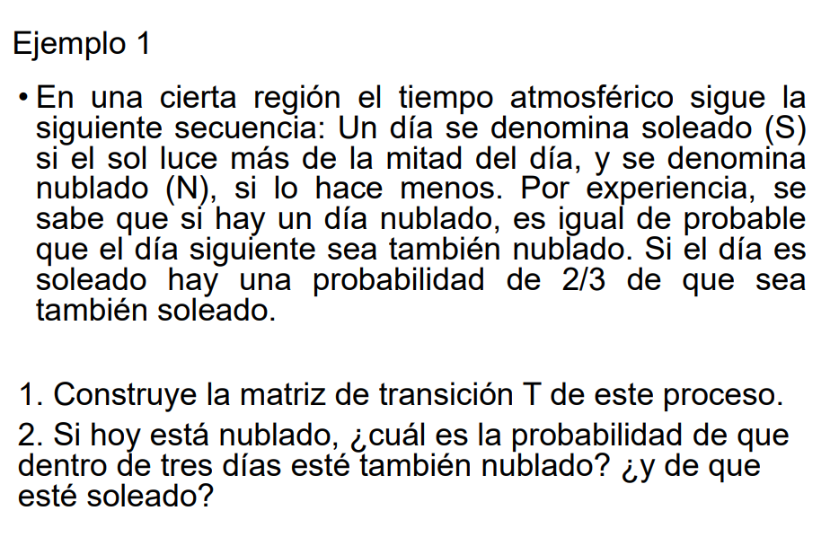
 |  | S | N
T= | S | 0.67 | 0.33 |  |  |  |  | T²= | 0.6111 | 0.3889
 | N | 0.50 | 0.50 |  |  |  |  |  | 0.5833 | 0.4167

p0= |  | 0 | 1 |  |  |  |  | T³= | 0.6019 | 0.3981
 |  |  |  |  |  |  |  |  | 0.5972 | 0.4028

p3= |  | p0*T³
p3= |  | 0 | 1 | x | 0.67 | 0.33 | ³
 |  |  |  |  | 0.50 | 0.50

p3= |  | 0.5972 | 0.4028

p1= |  | p0*T
p1= |  | 0.5 | 0.5

p2= |  | p1*T
p2= |  | 0.5833 | 0.4167

p3= |  | p2*T
p3= |  | 0.5972 | 0.4028

Ejemplo 2
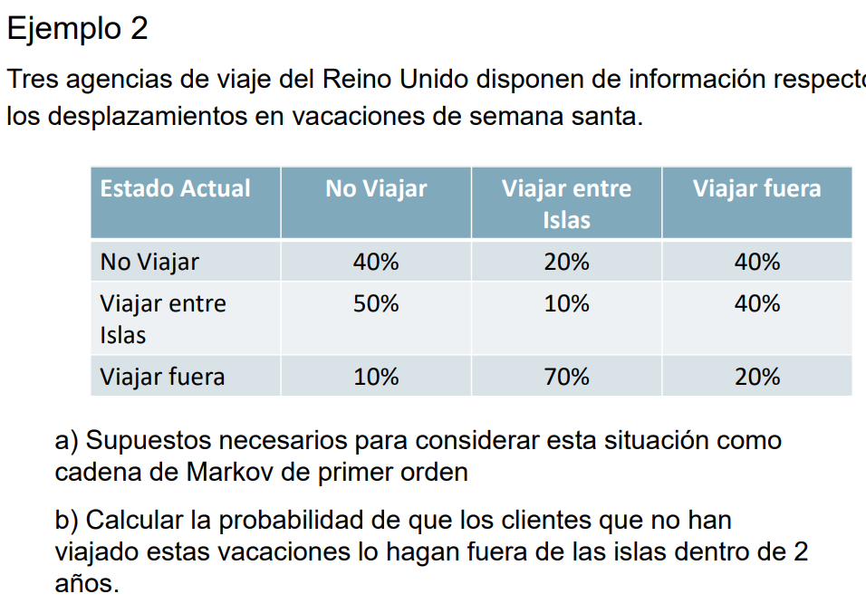
Estado Actual | No Viajar | Viajar entre Islas | Viajar fuera
No Viajar | 0.40 | 0.20 | 0.40
Viajar entre Islas | 0.50 | 0.10 | 0.40
Viajar fuera | 0.10 | 0.70 | 0.20

T= | 40% | 20% | 40% |  | T²= | 30% | 38% | 32%
 | 50% | 10% | 40% |  |  | 29% | 39% | 32%
 | 10% | 70% | 20% |  |  | 41% | 23% | 36%

p0= | 100% | 0% | 0%

p2=p0*T²= | 30% | 38% | 32%

Condición de equilibrio
X Y Z = | X Y Z * |  | 40% | 20% | 40%
 |  |  | 50% | 10% | 40%
 |  |  | 10% | 70% | 20%

X= | 0.4X + 0.5Y + 0.1Z
Y= | 0.2X + 0.1Y + 0.7Z
Z= | 0.4X + 0.4Y + 0.2Z
1= | X + Y + Z
Colocar en el matriz cal
0= | -0.6X + 0.5Y + 0.1Z
0= | 0.2X - 0.9Y + 0.7Z
0= | 0.4X + 0.4Y - 0.8Z |  |  | -0.6
1= | X + Y + Z

 | X=0,3333
 | Y=0,3333
 | Z=0,3333

Ejemplo 3
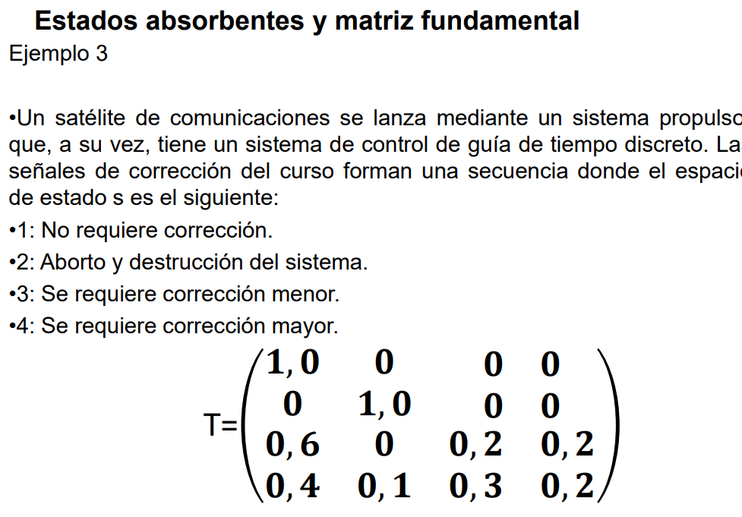
 | I |  | 0
T= | 1 | 0 | 0 | 0
 | 0 | 1 | 0 | 0
 | 0.6 | 0 | 0.2 | 0.2
 | 0.4 | 0.1 | 0.3 | 0.2
 | A |  | B

 | F=(I-B)-1

I= | 1 | 0
 | 0 | 1

A= | 0.6 | 0 |  | B= | 0.2 | 0.2
 | 0.4 | 0.1 |  |  | 0.3 | 0.2

(I-B)= | 0.8 | -0.2
 | -0.3 | 0.8

F= (I-B)-1 | 1.38 | 0.34
 | 0.52 | 1.38

FA= | 0.97 | 0.03
 | 0.86 | 0.14

p0= | 0 | 1

 | 0.86 | 0.14

Ejemplo de examen
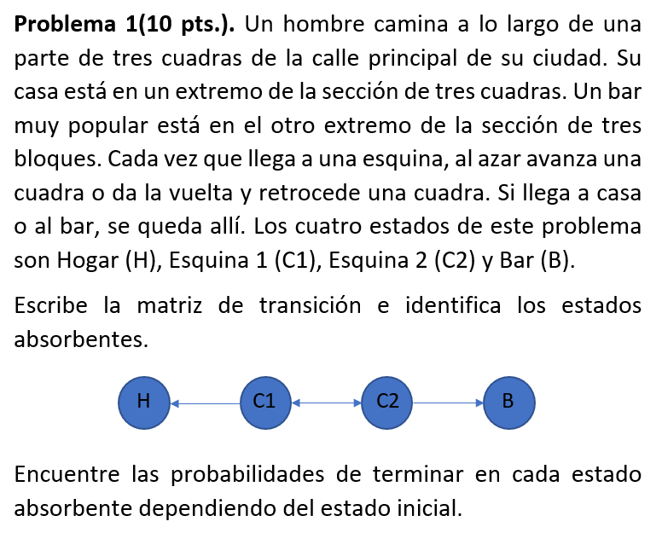
X1 | Hogar
X4 | Bar
X2 | Esquina 1
X3 | Esquina 2
T=
 | Hogar | Bar | Esquina 1 | Esquina 2
Hogar | 1 | 0 | 0 | 0
Bar | 0 | 1 | 0 | 0
Esquina 1 | 0.5 | 0 | 0 | 0.5
Esquina 2 | 0 | 0.5 | 0.5 | 0

I= | 1 | 0
 | 0 | 1

A= | 0.5 | 0 | B= | 0 | 0.5
 | 0 | 0.5 |  | 0.5 | 0

(I-B)= | 1 | -0.5
 | -0.5 | 1

F= | 1.33 | 0.67
 | 0.67 | 1.33

FA= | 0.67 | 0.33
 | 0.33 | 0.67

Practica 1
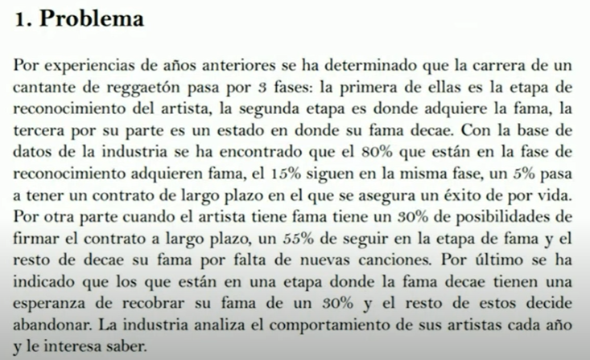

 |  | Estados
 | X1 | Éxito
 | X2 | Retiro
 | X3 | Reconocimiento
 | X4 | Fama
 | X5 | Fama decenso

 |  | Éxito | Retiro | Reconocimiento | Fama | Fama decenso
 | Éxito | 1.00 | 0.00 | 0.00 | 0.00 | 0.00
 | Retiro | 0.00 | 1.00 | 0.00 | 0.00 | 0.00
 | Reconocimiento | 0.05 | 0.00 | 0.15 | 0.80 | 0.00
 | Fama | 0.30 | 0.00 | 0.00 | 0.55 | 0.15
 | Fama decenso | 0.00 | 0.70 | 0.00 | 0.30 | 0.00

 |  | 1.00 | 0.00 | 0.00 | 0.00 | 0.00
 |  | 0.00 | 1.00 | 0.00 | 0.00 | 0.00
 |  | 0.05 | 0.00 | 0.15 | 0.80 | 0.00
 |  | 0.30 | 0.00 | 0.00 | 0.55 | 0.15
 |  | 0.00 | 0.70 | 0.00 | 0.30 | 0.00
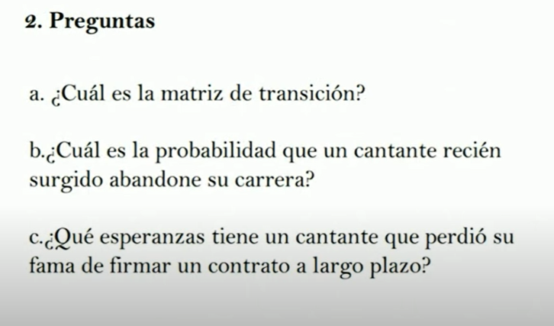

 | I= | 1.00 | 0.00 | 0.00
Se agrega fila mas a |  | 0.00 | 1.00 | 0.00
I para poder |  | 0.00 | 0.00 | 1.00
Restar a B

 | A= | 0.05 | 0.00 |  | B= | 0.15 | 0.80 | 0.00
 |  | 0.30 | 0.00 |  |  | 0.00 | 0.55 | 0.15
 |  | 0.00 | 0.70 |  |  | 0.00 | 0.30 | 0.00

 | (I-B)= | 0.85 | -0.80 | 0.00
 |  | 0.00 | 0.45 | -0.15
 |  | 0.00 | -0.30 | 1.00

 | F= (I-B)-1 | 1.18 | 2.32 | 0.35
 |  | 0.00 | 2.47 | 0.37
 |  | 0.00 | 0.74 | 1.11

 | FA= | 0.76 | 0.24
 |  | 0.74 | 0.26
 |  | 0.22 | 0.78

 |  | Éxito | Retiro
 | Reconocimiento | 0.76 | 0.24
 | Fama | 0.74 | 0.26
 | Fama decenso | 0.22 | 0.78

Practica 3
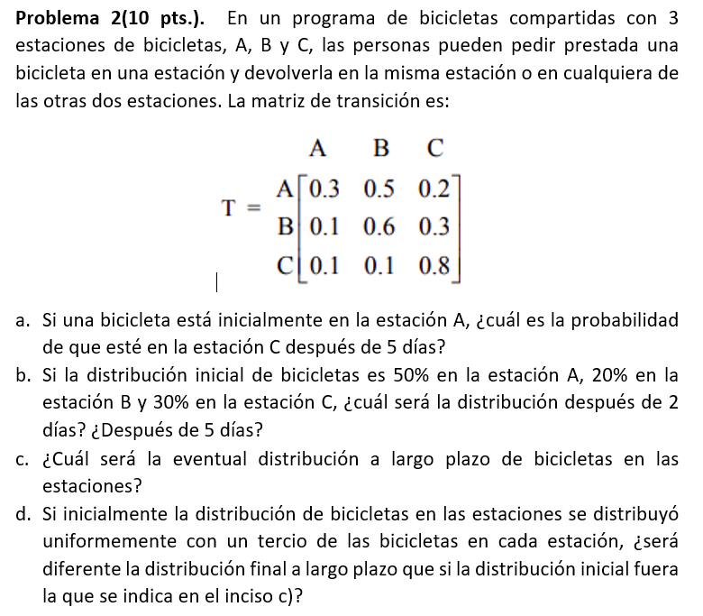
A) |  |  |  |  | B) |  |  |  |  | C)
 | p5=p0*T^5 |  |  |  |  | p0= | 0.5 | 0.2 | 0.3 |  | T= | 0.3 | 0.5 | 0.2
 |  |  |  |  |  |  |  |  |  |  |  | 0.1 | 0.6 | 0.3
 | T= | 0.3 | 0.5 | 0.2 |  |  |  |  |  |  |  | 0.1 | 0.1 | 0.8
 |  | 0.1 | 0.6 | 0.3 |  | p2= | 0.14 | 0.38 | 0.48
 |  | 0.1 | 0.1 | 0.8 |  |  |  |  |  |  |  | X | Y | Z
 |  |  |  |  |  | p5= | 0.125 | 0.312 | 0.563 |  | X | -0.7 | 0.1 | 0.1 | 0
 | T2= | 0.16 | 0.47 | 0.37 |  |  |  |  |  |  | Y | 0.5 | -0.4 | 0.1 | 0
 |  | 0.12 | 0.44 | 0.44 |  |  |  |  |  |  | Z | 0.2 | 0.3 | -0.2 | 0
 |  | 0.12 | 0.19 | 0.69 |  |  |  |  |  |  |  | 1 | 1 | 1 | 1

 | T³= | 0.13 | 0.40 | 0.47 |  |  |  |  |  |  |  | A=0,125
 |  | 0.12 | 0.37 | 0.51 |  |  |  |  |  |  |  | B=0,3
 |  | 0.12 | 0.24 | 0.63 |  |  |  |  |  |  |  | C=0,575

 | T4= | 0.13 | 0.35 | 0.52
 |  | 0.12 | 0.33 | 0.54
 |  | 0.12 | 0.27 | 0.60

 | T5= | 0.13 | 0.33 | 0.55
 |  | 0.12 | 0.32 | 0.56
 |  | 0.12 | 0.29 | 0.59

 | p0= | 1 | 0 | 0

 | p5= | 0.12528 | 0.32671 | 0.54801

